www.ch-forrer.ch
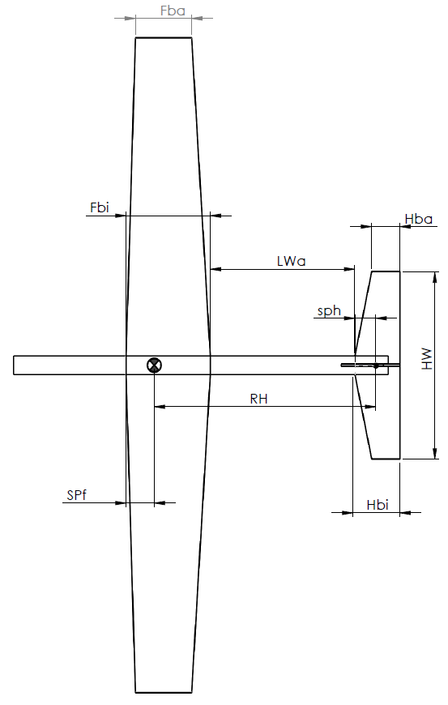
Modellberechnung basierend auf Formeln von Franz Perseke
Für Modelle mit Rechteck- oder einfachem Trapezflügel
 | Grau sind Eingabefelder
 | Gelb sind Ergebnissfelder
1. Eingabe der Grunddaten
1 Eingabetabelle
Spannweite | SW | 800 mm | 0.8 m | 8 dm
Flügelbreite innen | Fbi | 80 mm | 0.08 m | 0.8 dm
Flügelbreite Aussen | Fba | 80 mm | 0.08 m | 0.8 dm
Flügelbreite gemittelt | Ftm | 80 mm | 0.08 m | 0.8 dm
Flügelstreckung | Fs | 10.00
Flügelfläche | FA | 64000 mm² | 0.064 m² | 6.4 dm²

Geplantes Abfluggewicht | m | 350 g
Voraussichtliche Flächenbelastung (Info) | Fbl | 54.69 g/dm²

Anhaltspunkte für die Flächenbelastung:
- Weniger als 40 g/dm² gutmütig zu fliegen
- Modelle um 1300 mm Spannweite werden ab 60 g/dm² anspruchsvoll zu fliegen
- Modelle mit mehr als 90 g/dm² sollten eher mehr als 1700 mm Spannweite haben
- Flächenbelastungen von mehr als 140 g/dm² sind auch bei Modelle mit mehr als
2400 mm Spannweite langsam grenzwertig…

2. Leitwerkshebelarm (Höhe) "RH"

(Faustformel: "4 - 6" mal "Ftm")
2 Resultats- Tabelle
Leitwerkshebelarm gerechnet: | RH | 220.09183907 mm | 0.22009183907 m

3. Höhenleitwerksfläche "HA": 1/6 - 1/10 des Flächeninhaltes

Mittlere Höhenleitwerksbreite: | Htm |  |  |  | Mittelwert
3 Vorschlagstabelle
 |  | HA-Fläche, Bruchteil von Flügelfläche
 |  | 1/6 | 1/7 | 1/8 | 1/9 | 1/10
Höhenleitwerks- Flächen |  | 1.07 dm² | 0.91 dm² | 0.80 dm² | 0.71 dm² | 0.64 dm²
Höhenleitwerk Spannweite bei "Htm" 80mm | HW | 133.3 mm | 114.3 mm | 100.0 mm | 88.9 mm | 80.0 mm
Höhenleitwerk Spannweite bei "Htm" 100mm | HW | 106.7 mm | 91.4 mm | 80.0 mm | 71.1 mm | 64.0 mm

Gewählte HL-Fläche | HA | 0.78 dm² |  | Welche Höhenleitwerksfläche man wählt ist auch eine Erfahrungssache
Gewählte HL- Breite innen | Hbi | 60 mm |  | Je kleiner die Fläche wird um so instabiler wird ein Modell. Bei einem
Gewählte HL- Breite aussen | Hba | 40 mm |  | langsam fliegenden Modell darf man aber ruhig etwas grösser wählen
Mittlere Höhenleitwerkstiefe | Htm | 50.0 mm |  | (1/6 - 1/7). Wenn es schnell wird, darf es auch etwas kleiner werden.
Höhenleitwerk Spannweite | HW | 156.0 mm |  | Die Spalte 1/8 stellt so etwas wie ein Mittelwert dar (Kompromiss)…

4. Seitenleitwerksfläche

Annahme: Seitenleitwerks- Hebelarm ist gleich Höhenleitwerks- Hebelarm rHl

Seitenleitwerksfläche gerechnet | SA | 0.48 dm²

5. Ermittelte Grundabmessungen, zusammentragen aller Daten

Hauptdaten des Modell
Spannweite | SW | 800 mm
Flügelbreite innen | Fbi | 80 mm
Flügelbreite Aussen | Fba | 80 mm
Flügelfläche | FA | 6.4 dm²
Geplantes Abfluggewicht | m | 350 g
Voraussichtliche Flächenbelastung (Info) | Fbl | 54.69 g/dm²

Höhenleitwerk
Gewählte HL-Fläche | HA | 0.78 dm²
Gewählte HL- Breite innen | Hbi | 60.0 mm
Gewählte HL- Breite aussen | Hba | 40.0 mm
Mittlere Höhenleitwerkstiefe | Htm | 50.0 mm
Höhenleitwerk Spannweite | HW | 156.0 mm
Ungefährer Schwerpunktsabstand Höhenruder | sph | 30.0 mm

Ungefährer Schwerpunktbereich für Rechteck- Flügel und einfache Trapezflächen wie in Skizze links
Schwerpunkt 30% von Flächentiefe | SPf | 24.0 mm
Schwerpunkt 33.3% von Flächentiefe | SPf | 26.7 mm

Min. Leitwerksabstand (Höhenruder) zum Flügel | Lwa | 135.4 mm

Mögliche Seitenruderabmessungen
Seitenleitwerks- Fläche | SA | 0.48 dm²
Seitenleitwerkshöhe | SH | 60 mm
Seitenleitwerkslänge oben | Sba | 40 mm
Seitenleitwerkslänge unten | Sbu | 119.5 mm
Neigungswinkel vorn am Seitenruder | Sw | 37.1 °

V-Form (einseitig) | V | 2.0 ° |  | Ein Hochdeckermodell kommt grundsätzlich mit weniger V-Form aus
Einseitige Unterlegedistanz Flügel beim Bauen | Av | 28.0 mm |  | Als ein Tiefdeckermodell mit gleicher Längsstabilität.

